without DM with significance
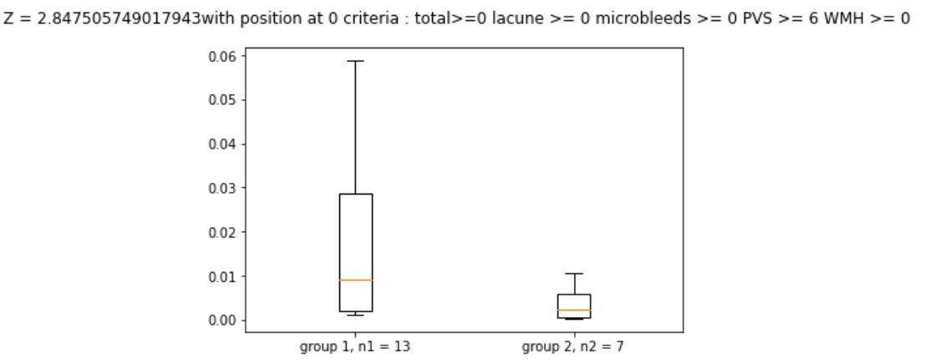
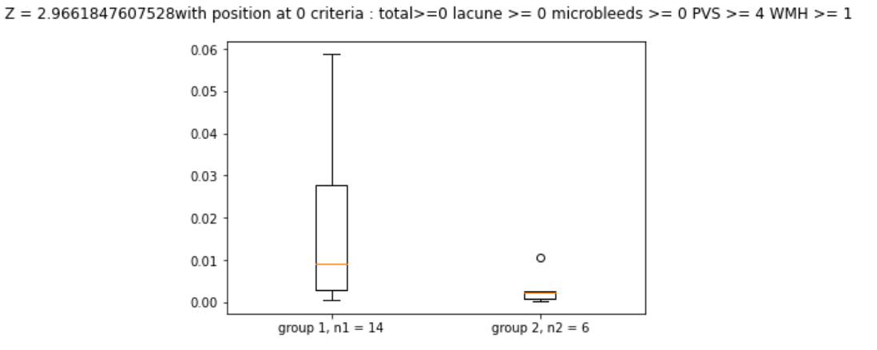
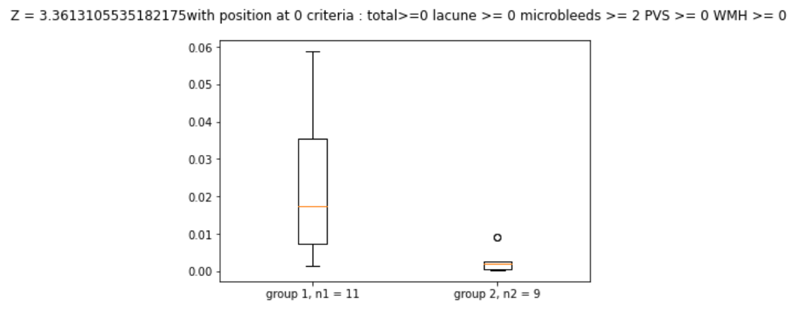
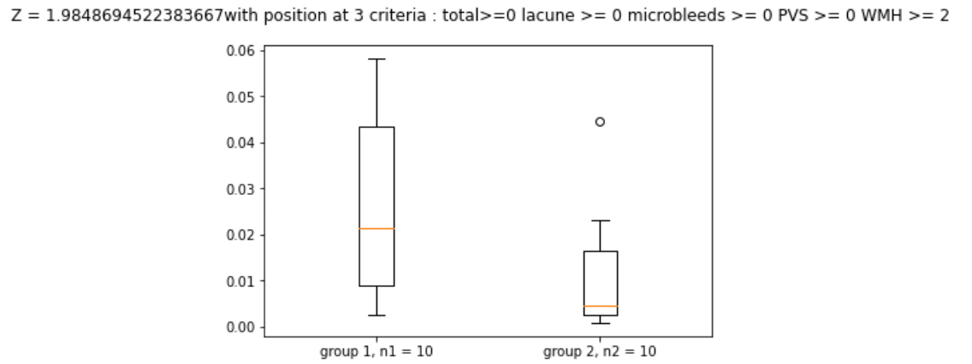
 | Z values | position | total | lacune | microbleeds | PVS | WMH
0 | 1.9848694522 | CH_mean | 0 | 0 | 0 | 0 | 2
6 | 2.9661847608 | frontal_mean | 0 | 0 | 0 | 4 | 1
15 | 2.847505749 | frontal_mean | 0 | 0 | 0 | 6 | 0
49 | 3.3613105535 | frontal_mean | 0 | 0 | 2 | 0 | 0

